Resumo Índices
 MUNICÍPIO DE ITARANTIM RESUMO ÍNDICES

ÍNDICES CONSTITUIÇÕES E LEGAIS | DEZEMBRO
 | 2022
TOTAL DA RECEITA PARA FINS DE APURAÇÃO DOS ÍNDICES | R$ 44,060,244.16
RECEITAS DO FUNDEB (IMPOSTOS E COMPLEMENTAÇÃO) | R$ 19,148,549.07
VALOR PARA APLICAÇÃO DIRETA NO MDE (5%) | R$ 3,111,041.71

DESPESA TOTAL EM APLICAÇÕES NA EDUCAÇÃO
TOTAL FUNDEB - FONTE 18 | 13,714,692.11
TOTAL FUNDEB - FONTE 19 | 5,184,522.55
MDE - FONTE 01 | 3,675,832.43

APURAÇÃO FUNDEB (MÍNIMO 70%) E EDUCAÇÃO (MÍNIMO 25%)
APLICAÇÃO FUNDEB 70% | 71.62%
APLICAÇÃO FUNDEB VAAT - EDUCAÇÃO INFANTIL - MINIMO DE 50% | 82.86%
APLICAÇÃO FUNDEB VAAT - DESPESA CAPITAL - MÍNIMO DE 15% | 15.49%
APLICAÇÃO MDE FONTE 01 - (PERCENTUAL DA APLICAÇÃO PRÓPRIA) | 118.15%
APLICAÇÃO MDE 25% (TOTAL) | 26.28%

APURAÇÃO EM SAÚDE (MÍNINO 15%)
RECEITA DE IMPOSTOS LÍQUIDA (I) | R$ 1,770,444.18
RECEITA DE TRANSFERÊNCIAS CONSTITUCIONAIS E LEGAIS (II) | R$ 39,479,694.63
TOTAL DAS RECEITAS PARA APURAÇÃO EM AÇÕES E SERVIÇOS PÚBLICOS DE SAÚDE (III) = I + II | R$ 41,250,138.81
TOTAL DAS DESPESA COM AÇÕES E SEVIÇOS PÚBLICOS EM SAÚDE (VI) = (IV) -(V) | R$ 8,615,037.26

PERCENTUAL DE APLICAÇÃO EM AÇÕES E SERVIÇOS PÚBLICOS DE SAÚDE SOBRE AS RECEITAS (VII%) = (VIh/IIIb x 100) | 20.88%
VALOR APLICADO ACIMA DO LIMITE MÍNIMO EXIGIDO | -R$ 2,427,516.44

APURAÇÃO LIMITE DESPESA COM PESSOAL (LIMITE MÁXIMO 54%)
RECEITA CORRENTE LÍQUIDA | 67,649,475.86
DESPESA COM PESSOAL (ACUMULADO 12 MESES) | 39,800,750.60
% APURADO NOS ULTIMOS 12 MESES | 58.83%

Vitória da Conquista - BA, 23/01/2023.
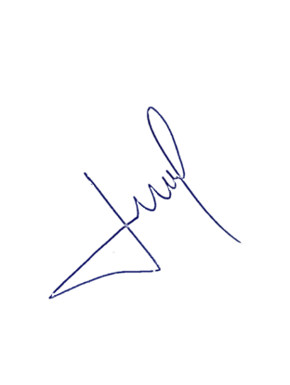

José Marcos Oliveira Lopes
CRC-BA 36.449/O-0

Resposta oficio
 | ESTADO DA BAHIA
 | PREFEITURA MUNICIPAL DE ITARANTIM
 | EXERCÍCIO 2021

DEMONSTRATIVO DA DESPESA COM PESSOAL - EXERCICIO 2021 - TOTAL

ESPECIFICAÇÃO | Jan-21 | Feb-21 | Mar-21 | Apr-21 | TOTAL
Vencimentos e Vantagens (salarios) (ED 319011) | 2,155,137.62 | 2,633,786.00 | 2,430,955.73 | 2,465,434.13 | 9,685,313.48
Contratação tempo Determinado (ED 319004) | - | - | - | - | -
Obrigações Patronais INSS - (319013) | 180,515.91 | 229,527.05 | 243,094.13 | 207,615.02 | 860,752.11
INATIVOS | - | - | - | - | -
Despesa Pessoal Rateio Consórcio (ED 317170) | - | 12,880.66 | 12,880.66 | 12,880.66 | 38,641.98
Outras Despesas com Pessoal (ED 319035, 36 e 39) |  |  |  |  | -

DESPESA BRUTA COM PESSOAL | 2,335,653.53 | 2,876,193.71 | 2,686,930.52 | 2,685,929.81 | 10,584,707.57

DESPESAS EXCLUIDAS (Instrução TCM 003/2018) | - | - | - | - | -

DESPESA LÍQUIDA COM PESSOAL | 2,335,653.53 | 2,876,193.71 | 2,686,930.52 | 2,685,929.81 | 10,584,707.57

RECEITA CORRENTE LÍQUIDA | - | - | - | - | -
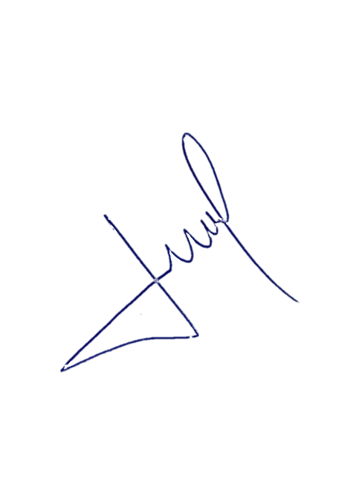
PERCENTUAL COM PESSOAL | #DIV/0! | #DIV/0! | #DIV/0! | #DIV/0! | #DIV/0!

 |  |  |  |  | #DIV/0!
Itarantim - BA, 21 de maio de 2021.

José Marcos Oliveira Lopes
CRC-BA 36.449/O-0

 | ESTADO DA BAHIA
 | PREFEITURA MUNICIPAL DE ITARANTIM
 | EXERCÍCIO 2021

DEMONSTRATIVO DA DESPESA COM PESSOAL - EXERCICIO 2021 - EXCLUINDO OS SERVIDORES APOSENTADOS EM ATIVIDADE - MODELO 2

ESPECIFICAÇÃO | Jan-21 | Feb-21 | Mar-21 | Apr-21 | TOTAL
Vencimentos e Vantagens (salarios) (ED 319011) | 2,061,822.82 | 2,540,471.20 | 2,337,640.93 | 2,372,119.33 | 9,312,054.28
Contratação tempo Determinado (ED 319004) | - | - | - | - | -
Obrigações Patronais INSS - (319013) | 160,453.23 | 209,464.37 | 223,031.45 | 187,552.34 | 780,501.39
INATIVOS | - | - | - | - | -
Despesa Pessoal Rateio Consórcio (ED 317170) | - | 12,880.66 | 12,880.66 | 12,880.66 | 38,641.98
Outras Despesas com Pessoal (ED 319035, 36 e 39) |  |  |  |  | -

DESPESA BRUTA COM PESSOAL | 2,222,276.05 | 2,762,816.23 | 2,573,553.04 | 2,572,552.33 | 10,131,197.65

DESPESAS EXCLUIDAS (Instrução TCM 003/2018) | - | - | - | - | -
 |  |  |  |  |  |  | 93,314.80 | 93,314.80 | 93,314.80 | 93,314.80
DESPESA LÍQUIDA COM PESSOAL | 2,222,276.05 | 2,762,816.23 | 2,573,553.04 | 2,572,552.33 | 10,131,197.65 | 453,509.92 | 20,062.68 | 20,062.68 | 20,062.68 | 20,062.68
 |  |  |  |  |  |  |  |  |  | 113,377.48

RECEITA CORRENTE LÍQUIDA | - | - | - | - | -

PERCENTUAL COM PESSOAL | #DIV/0! | #DIV/0! | #DIV/0! | #DIV/0! | #DIV/0! | 113,377.48 | 1,507,920.48

 |  |  |  |  | #DIV/0! | #DIV/0!
Itarantim - BA, 21 de maio de 2021.

José Marcos Oliveira Lopes
CRC-BA 36.449/O-0

Notas Explicativas: a) O valor da folha de pagamento dos aposentados pelo Regime Geral da Previdência Social, que continuam em atividade no Município de Itarantim, tem o valor mensal de R$ 93.314,80, o que deve ser acrescido o custo com a contribuição patronal sobre os vencimentos, que tem o valor de R$ 20.062,68, totalizando um custo mensal de R$ 113.377,48. b) Calculando o custo anual dessa despesa é R$ 1.507.920,48. c) Com os valores mensais e anuais, podemos estimar que a Despesa com Pessoal do Município, tenha uma redução percentual de 2,84%, diminuindo dos atuais 66,40%, passando para 63,55%.

 | ESTADO DA BAHIA
 | PREFEITURA MUNICIPAL DE ITARANTIM
 | EXERCÍCIO 2021

DEMONSTRATIVO DA DESPESA COM PESSOAL - EXERCICIO 2021 - EXCLUINDO OS SERVIDORES APOSENTADOS EM ATIVIDADE - MODELO 1

ESPECIFICAÇÃO | Jan-21 | Feb-21 | Mar-21 | Apr-21 | TOTAL
Vencimentos e Vantagens (salarios) (ED 319011) | 2,061,822.82 | 2,540,471.20 | 2,337,640.93 | 2,372,119.33 | 9,312,054.28
Contratação tempo Determinado (ED 319004) | - | - | - | - | -
Obrigações Patronais INSS - (319013) | 172,699.79 | 221,394.93 | 233,762.71 | 199,756.95 | 827,614.38
INATIVOS | - | - | - | - | -
Despesa Pessoal Rateio Consórcio (ED 317170) | - | 12,880.66 | 12,880.66 | 12,880.66 | 38,641.98
Outras Despesas com Pessoal (ED 319035, 36 e 39) |  |  |  |  | -
 |  |  |  |  |  |  | 8.38% | 8.71% | 10.00% | 8.42%
DESPESA BRUTA COM PESSOAL | 2,234,522.61 | 2,774,746.79 | 2,584,284.30 | 2,584,756.94 | 10,178,310.64

DESPESAS EXCLUIDAS (IN. 003/2018) | - | - | - | - | -
 |  |  |  |  |  |  | 93,314.80 | 93,314.80 | 93,314.80 | 93,314.80
DESPESA LÍQUIDA COM PESSOAL | 2,234,522.61 | 2,774,746.79 | 2,584,284.30 | 2,584,756.94 | 10,178,310.64 | 406,396.93 | 8.38% | 8.71% | 10.00% | 8.42%
 |  |  |  |  |  |  | 7,816.12 | 8,132.12 | 9,331.42 | 7,858.07
RECEITA CORRENTE LÍQUIDA | - | - | - | - | -

PERCENTUAL COM PESSOAL | #DIV/0! | #DIV/0! | #DIV/0! | #DIV/0! | #DIV/0! | 101,599.23 | 1,351,269.79

 |  |  |  |  | #DIV/0!

